Sheet1
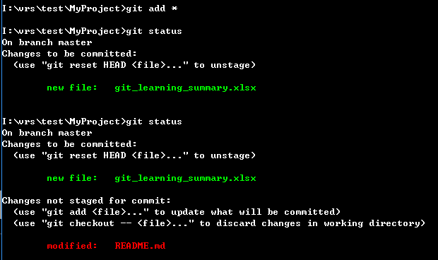
git 学习笔记

1. 配置git信息
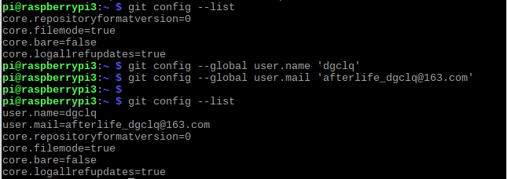

2. 配置git文档
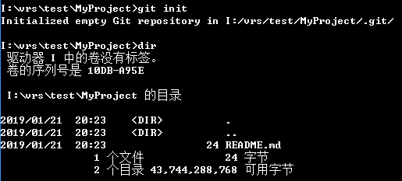

3. 添加文档并添加备注

4. 查看状态
如果主目录内容发生变化， git status会要求进行版本更新的信息

git 基于 MIT 开源协议

5. 取消最新一次更新的命令 | git reset HEAD
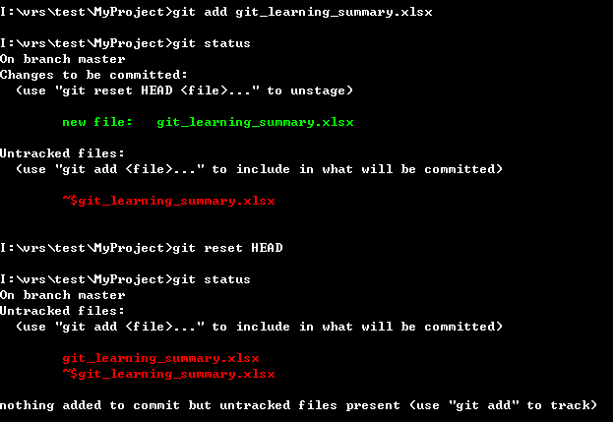

6. 从暂存区恢复文件到工作区 |  | git checkout -- <file>
P.S: 会产生覆盖将老文件覆盖掉新的文档。

